ケース1
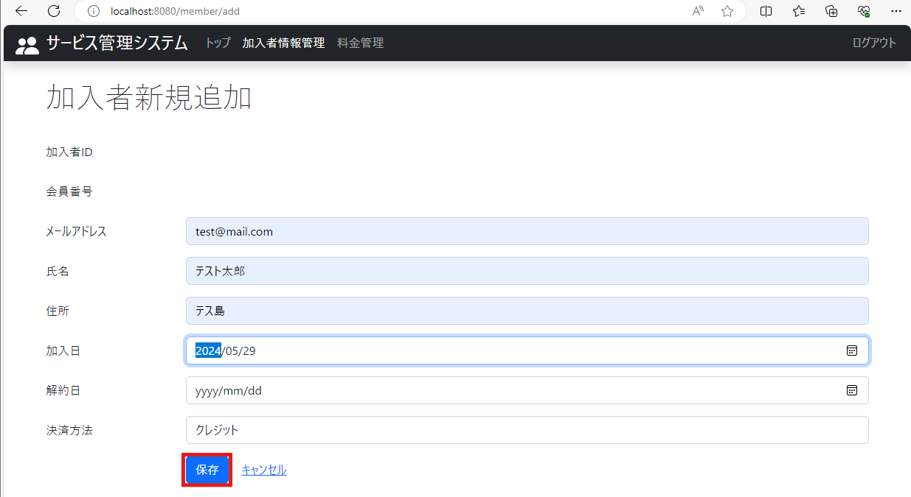
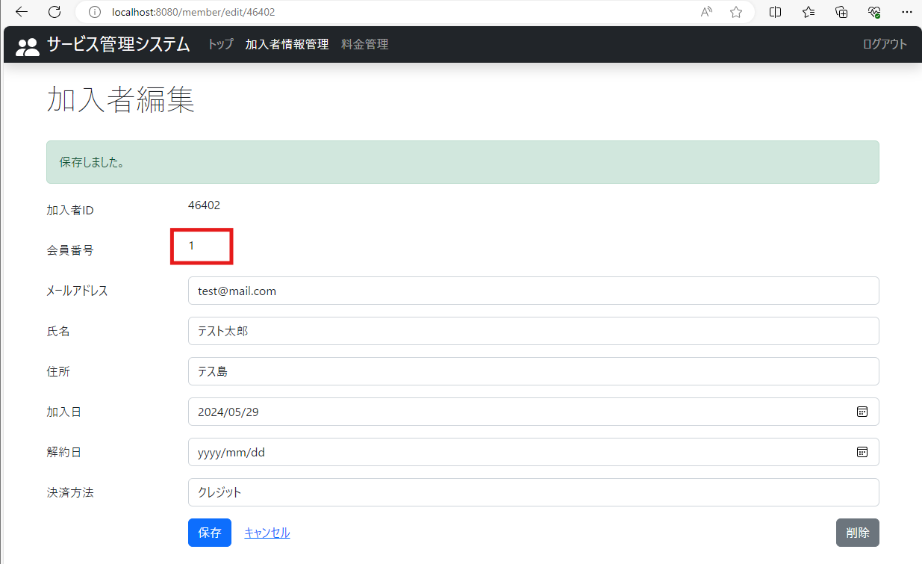
2024-05-29
テスト内容 | 1.加入者情報を新規登録
確認内容 | 会員番号1が取得されていること

ケース2
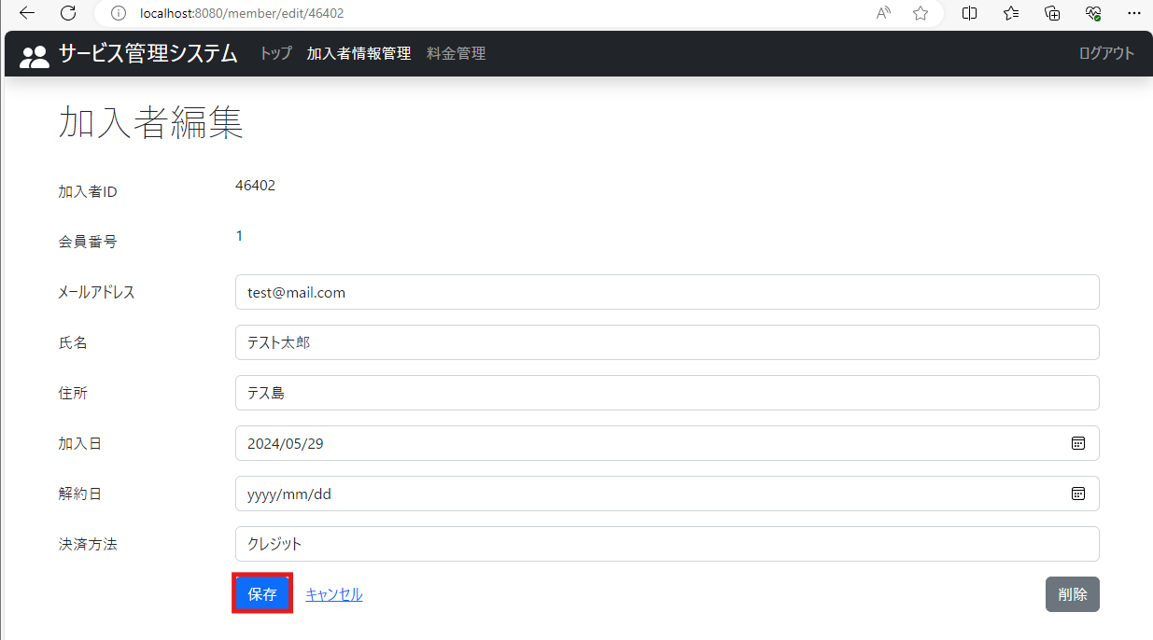
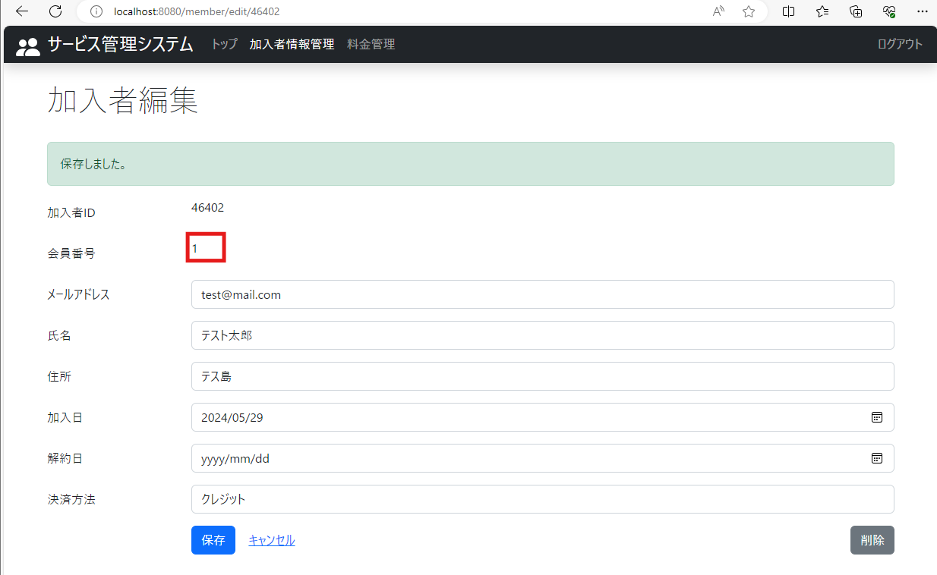
2024-05-29
テスト内容 | 2.登録した加入者情報の編集画面で保存ボタンを押下
確認内容 | 会員番号が1のまま保存されていること

ケース3
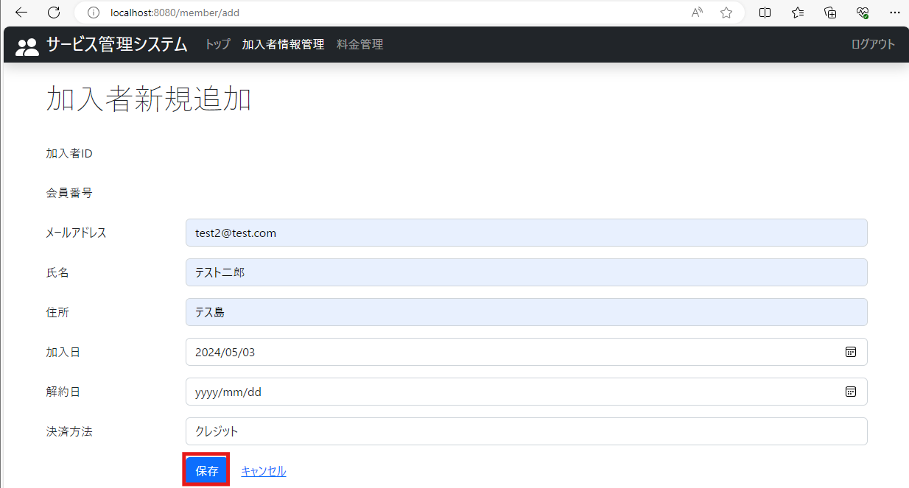
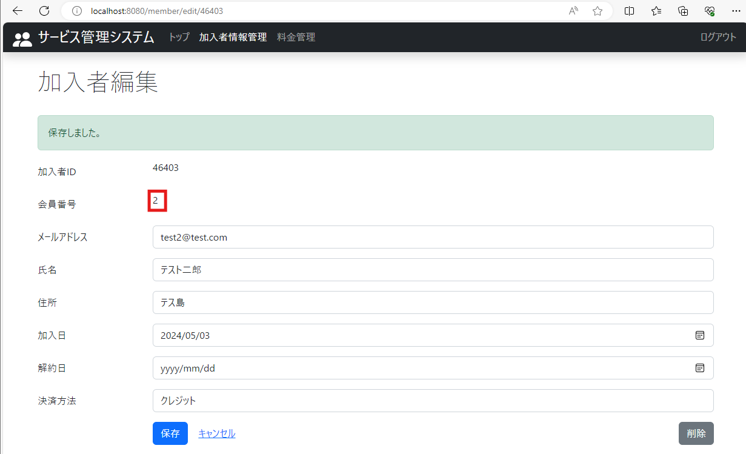
2024-05-29
テスト内容 | 3.加入者情報を新規登録
確認内容 | 会員番号2が取得されていること

ケース4
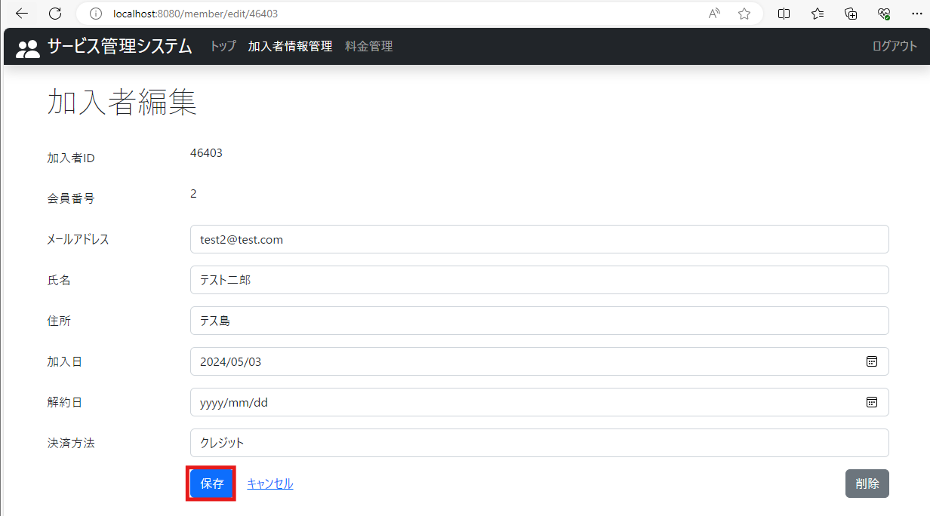
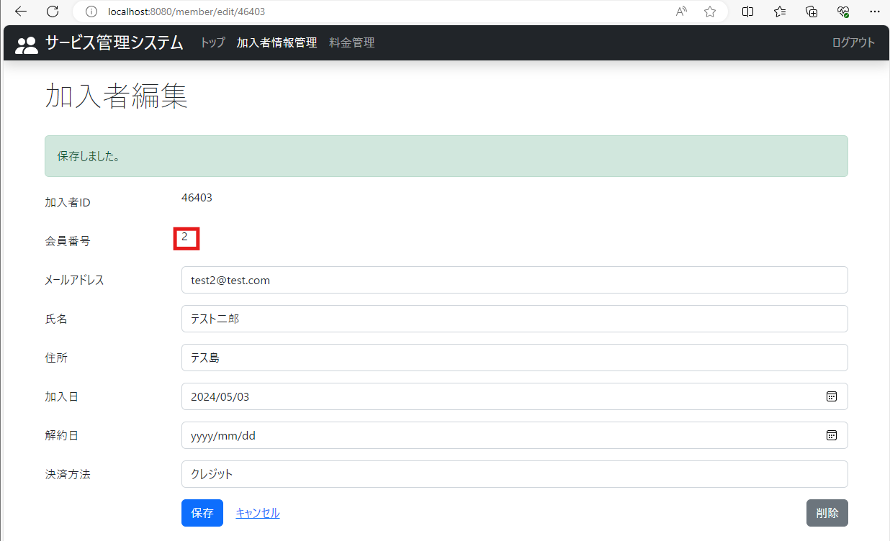
2024-05-29
テスト内容 | 4.登録した加入者情報の編集画面で保存ボタンを押下
確認内容 | 会員番号が2のまま保存されていること

ケース5
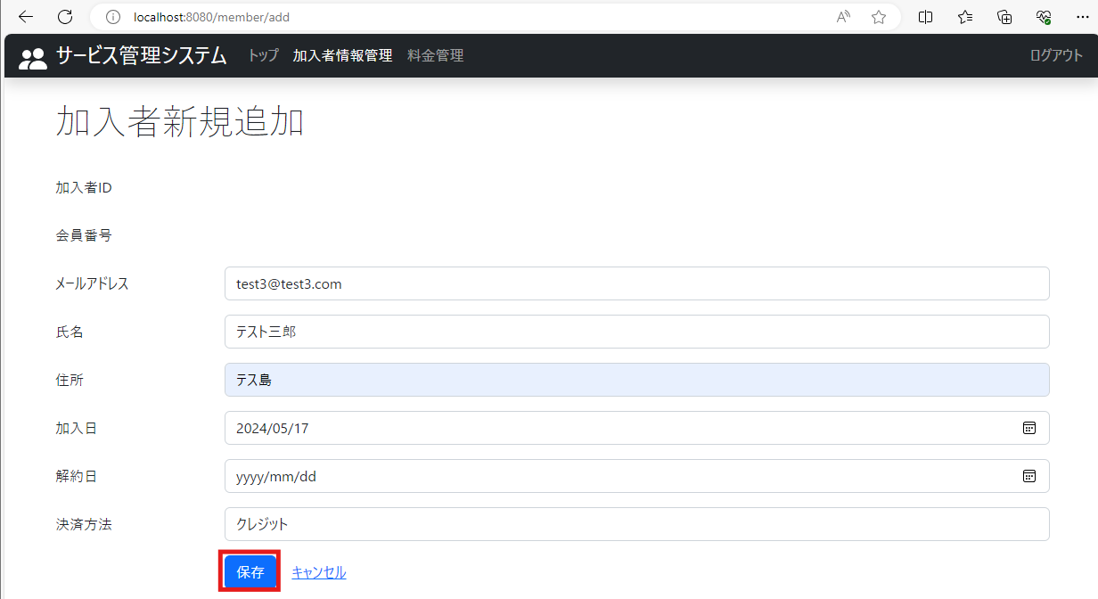
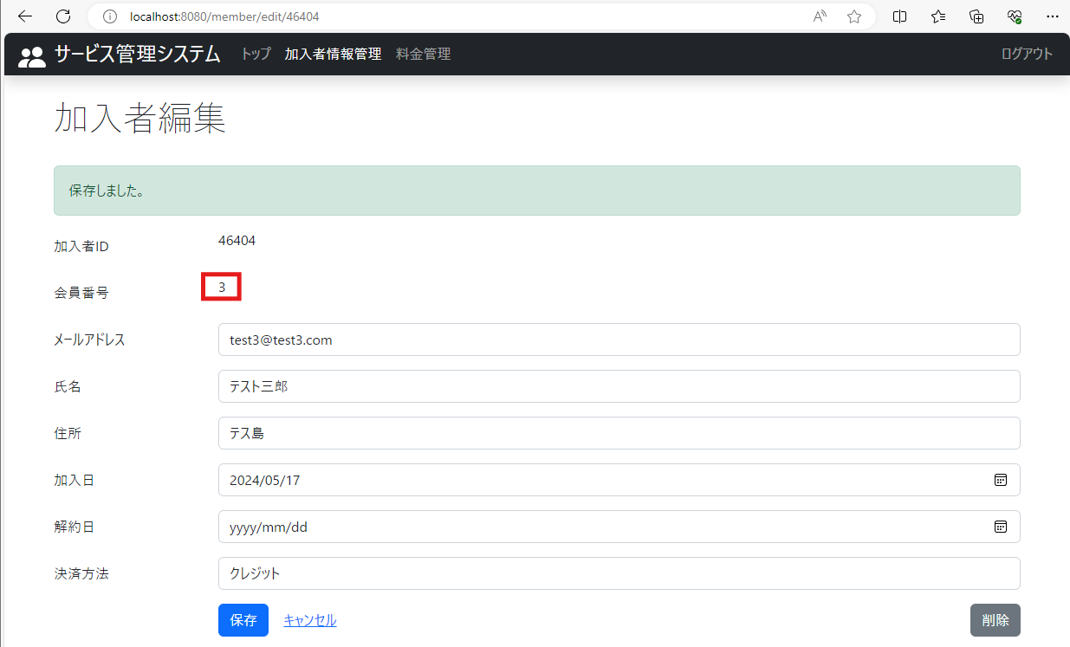
2024-05-29
テスト内容 | 5.加入者情報を新規登録
確認内容 | 会員番号3が取得されていること

ケース6
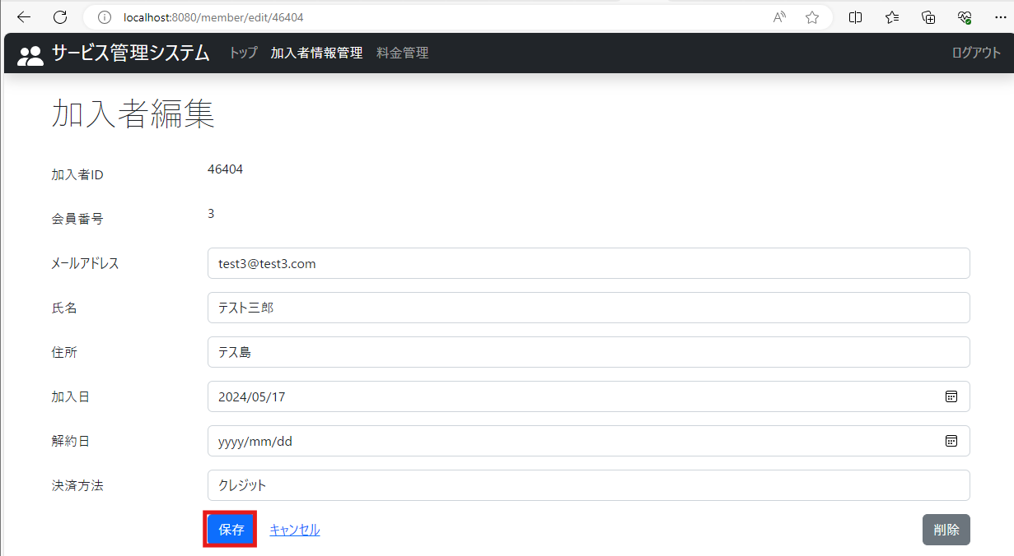
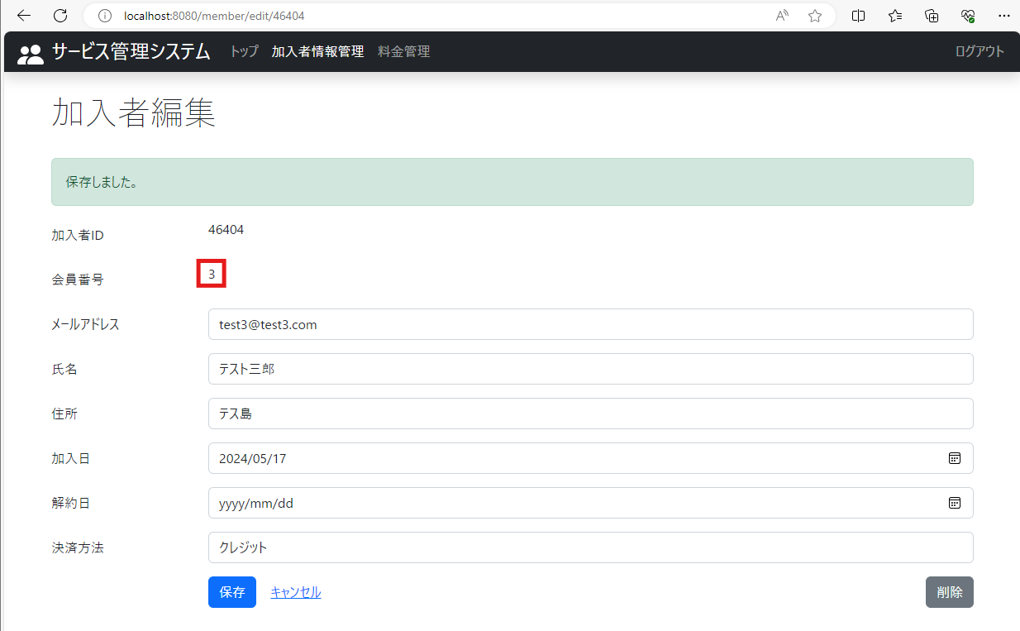
2024-05-29
テスト内容 | 6.登録した加入者情報の編集画面で保存ボタンを押下
確認内容 | 会員番号が3のまま保存されていること

ケース7
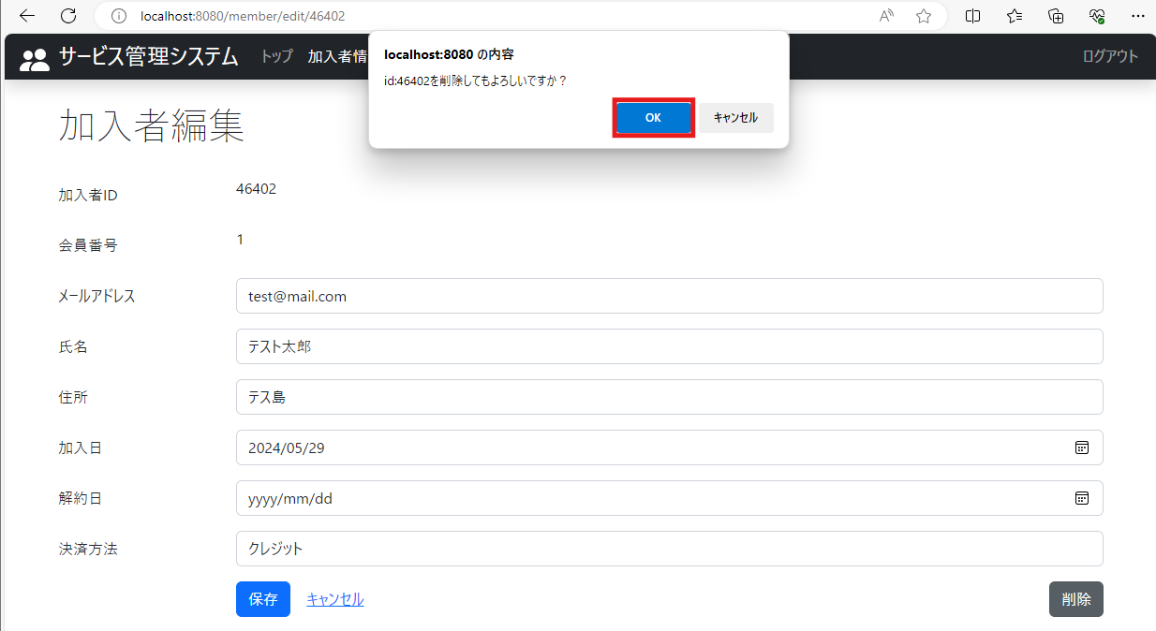
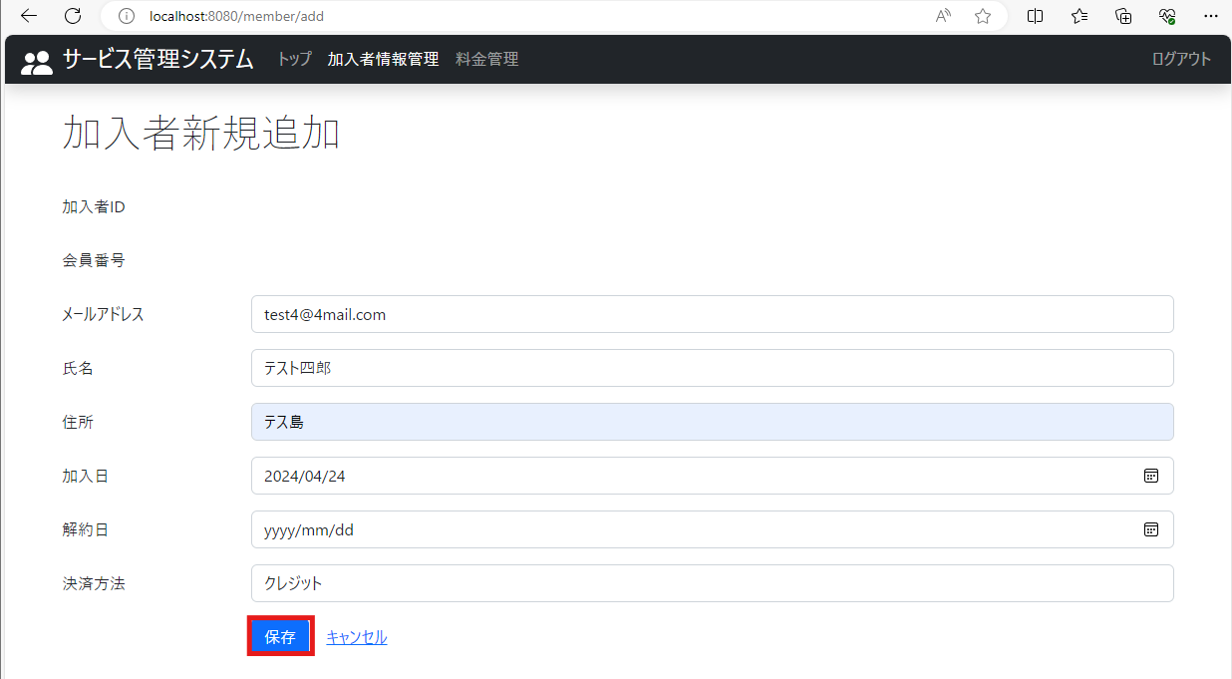

2024-05-29
テスト内容 | 7.会員番号1の加入者情報を削除し、加入者情報を新規登録
確認内容 | 会員番号4が取得されていること

ケース8
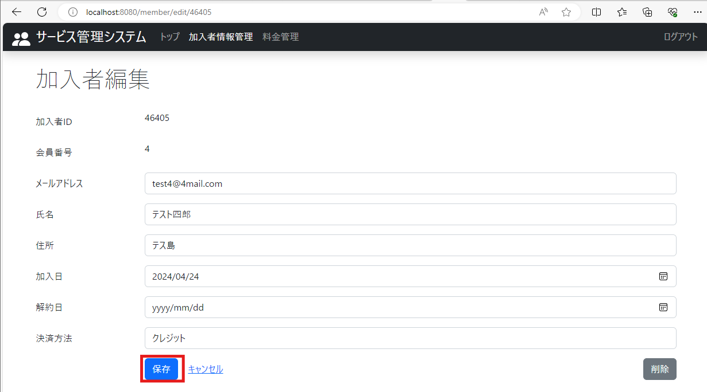
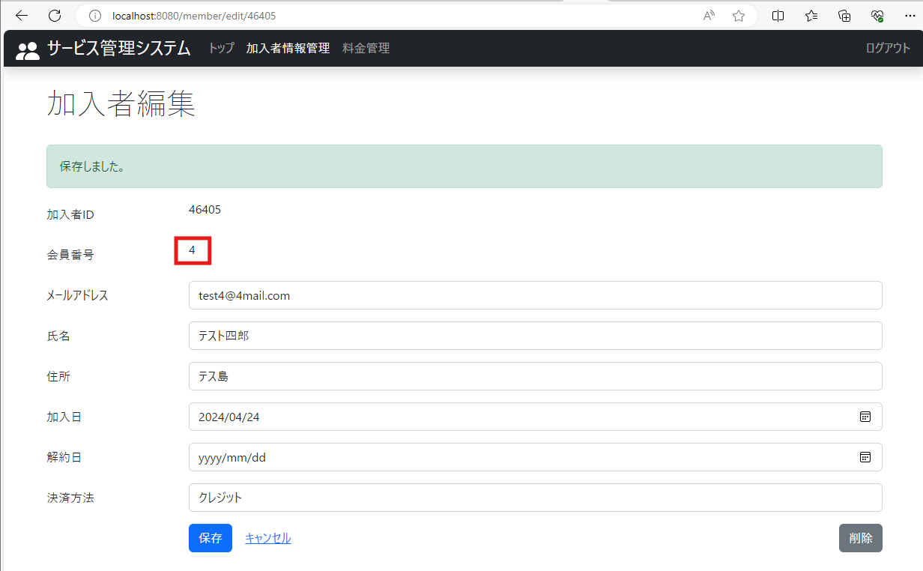
2024-05-29
テスト内容 | 8.登録した加入者情報の編集画面で保存ボタンを押下
確認内容 | 会員番号が4のまま保存されていること

ケース9
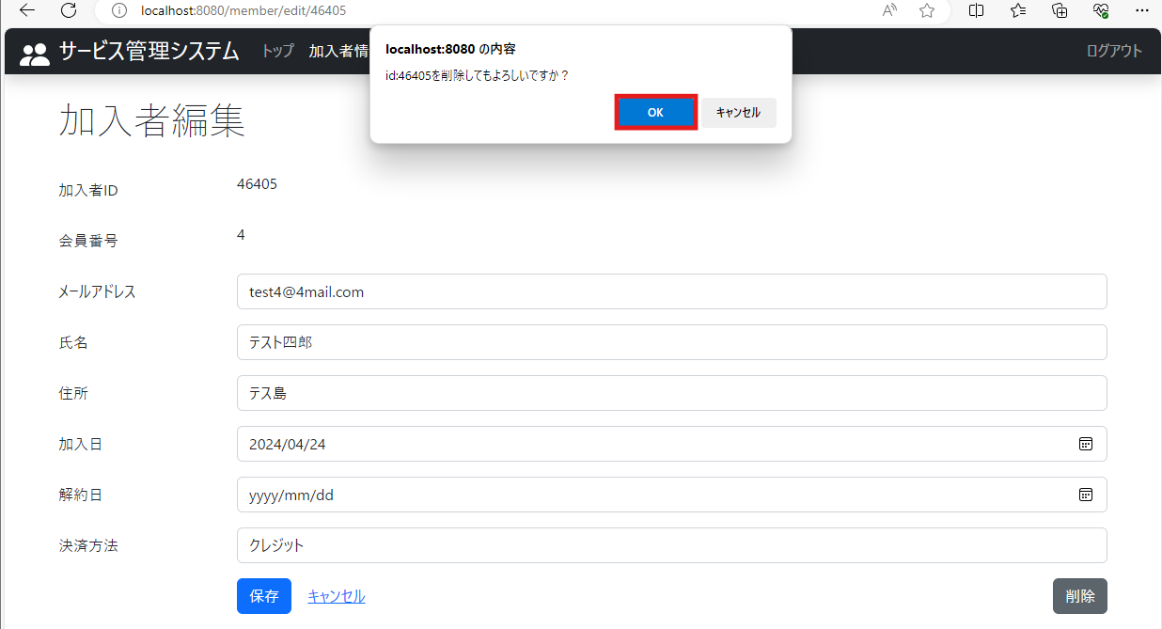
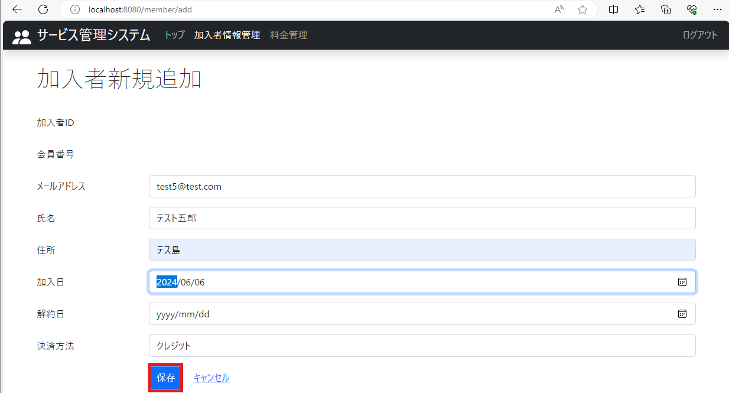
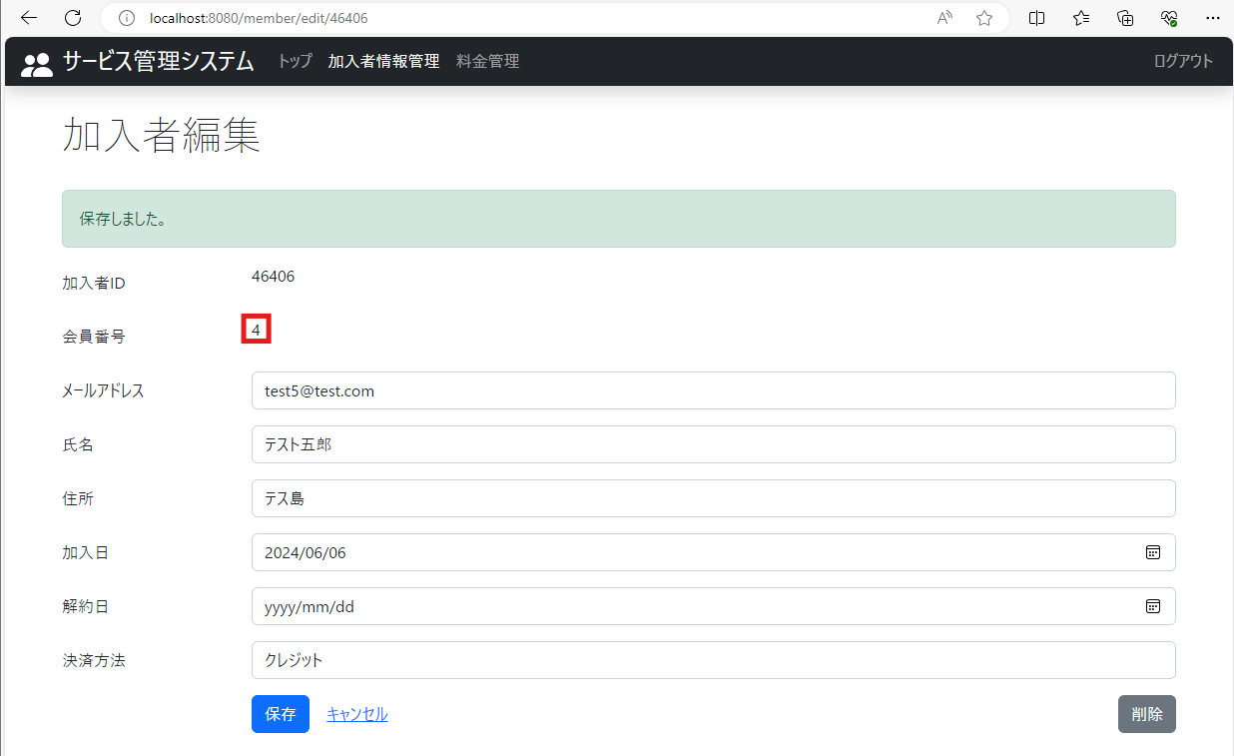
2024-05-29
テスト内容 | 9.会員番号4の加入者情報を削除し、加入者情報を新規登録
確認内容 | 会員番号4が取得されていること

ケース10
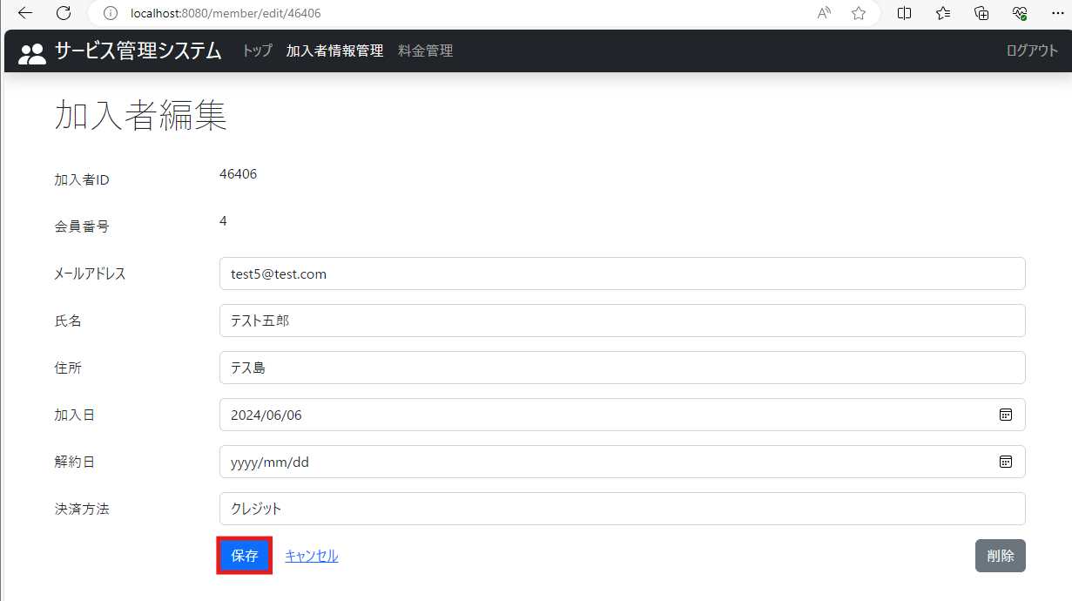

2024-05-29
テスト内容 | 10.登録した加入者情報の編集画面で保存ボタンを押下
確認内容 | 会員番号が4のまま保存されていること

ケース11
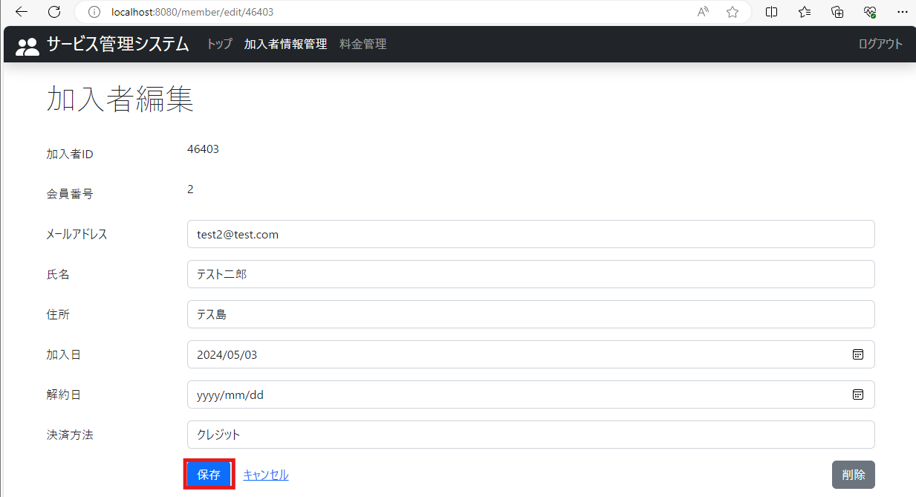

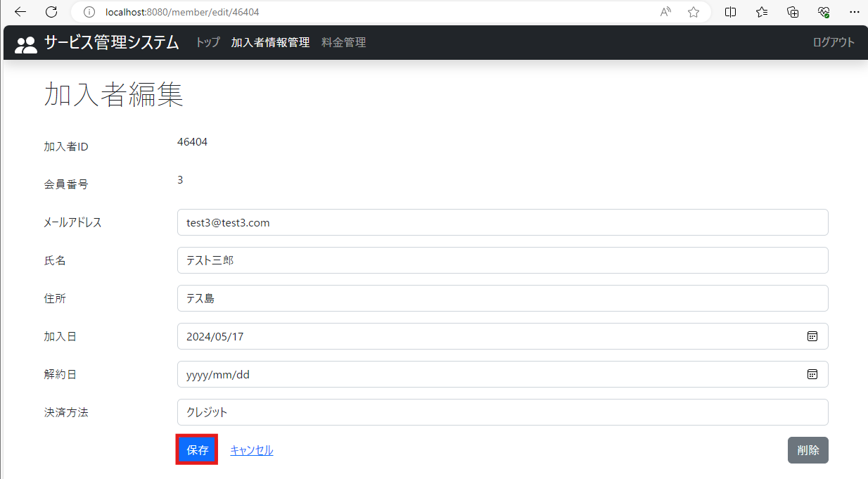

2024-05-29
テスト内容 | 11.会員番号2、3それぞれ編集画面で保存ボタンを押下
確認内容 | 11-1.会員番号が2のまま保存されていること
 | 11-2.会員番号が3のまま保存されていること

